Solicitudes Octubre-Diciembre


Fondo Nacional para el Medio Ambiente y Recursos Naturales
(Fondo MARENA)

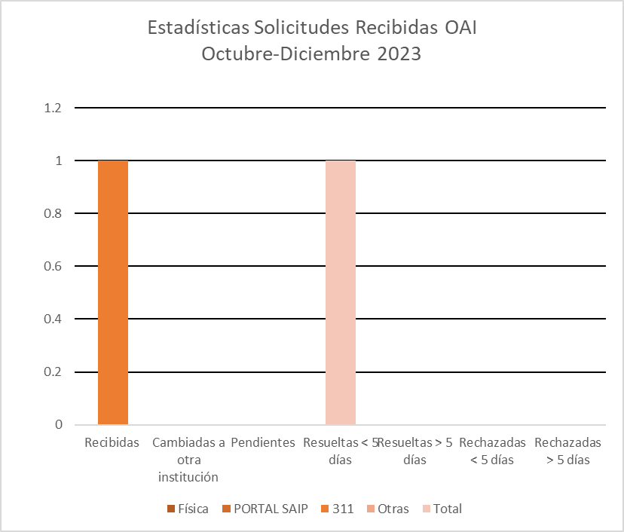

Cecilia Robles
Responsable de Acceso a la Información

Tabla Estadística


Fondo Nacional para el Medio Ambiente y Recuersos Naturales
(Fondo MARENA)
Estadísticas Solicitudes Recibidas OAI
Octubre - Diciembre 2023

Medio de solicitud | Recibidas | Cambiadas a otra institución | Pendientes | Resueltas < 5 días | Resueltas > 5 días | Rechazadas < 5 días | Rechazadas > 5 días
Física | 0 | 0 | 0 | 0 | 0 | 0 | 0
PORTAL SAIP | 0 | 0 | 0 | 0 | 0 | 0 | 0
311 | 1 | 0 | 0 | 0 | 1 | 0 | 0
Otras | 0 | 0 | 0 | 0 | 0 | 0 | 0
Total | 1 | 0 | 0 | 1 |  | 0

